论文解析
NIN(network in network) | 1.MLP层。利用多层mlp的微型网络，对每个局部感受野的神经元进行更加复杂的运算，而以前的卷积层，局部感受野的运算仅仅只是一个单层的神经网络罢了。提出了对卷积层的改进算法：MLP卷积层。Mlpconv层可以看成是每个卷积的局部感受野中还包含了一个微型的多层网络。一般来说mlp是一个三层的网络结构。NIN网络的mlp指的是局部感受野的，不是说1*1的卷积核等价于全连接。MLP与cnn相兼容，可以使用BP训练;并且MLP可自行深度化。 | 另一方面，传统的CNN最后一层都是全连接层，参数个数非常之多，容易引起过拟合（如Alexnet）,一个CNN模型，大部分的参数都被全连接层给占用了，故这篇paper提出采用了：全局均值池化，替代全连接层。 传统的卷积神经网络卷积运算一般是出现在低层网络。对于分类问题，最后一个卷积层的特征图通过量化然后与全连接层连接，最后在接一个softmax逻辑回归分类层。 然而，全连接层因为参数个数太多，往往容易出现过拟合的现象，导致网络的泛化能力不尽人意。于是Hinton采用了Dropout的方法，来提高网络的泛化能力。 到了我们，我们提出采用全局均值池化的方法，替代传统CNN中的全连接层。与传统的全连接层不同，我们对每个特征图一整张图片进行全局均值池化，这样每张特征图都可以得到一个输出。另一方面它有一个特点，每张特征图相当于一个输出特征，然后这个特征就表示了我们输出类的特征。这样如果我们在做1000个分类任务的时候，我们网络在设计的时候，最后一层的特征图个数就要选择1000。 在NIN的文章中表明，全连接层容易引起过拟合，去掉全连接层反而有助于精度提升。

AlexNet | 使用ReLu（整流线性单位）作为非线性部分，而不是 传统神经网络早期标准Tanh 或Sigmoid函数。 ReLu相对于S形的优势在于它的训练速度 比后者快得多，因为S形的导数在饱和区域变得非常小，因此对权重的更新几乎消失（图4）。这被称为 消失梯度问题。 | 参考资料： http://www.cnblogs.com/gongxijun/p/6027747.html

各种inception | 参考资料： https://blog.csdn.net/qq_14845119/article/details/73648100

VGG(visual geometry group，超分辨率测试序列) | test过程采用multi-scale输入尺寸的形式（输入尺寸介于[256:512]），具体执行流程如下： | 1）采用不同规格的图片作为输入（4种或6种规格）；

 |  | 2）最后一个maxpool层之前按照原有网络执行；

 |  | ！！！！ 3）修改最后一个maxpool层为shift-max-pool，对网络中的最后一个卷积层的每一个feature map按照(0,1,2)的变化量分别在(x,y)方位上移位操作，之后进行max-pool操作，这样每个卷积层的feature map得到了9个shift-max-pool后的feature map。 | 移位过程如下图所示，假设最后一个卷积层的一个feature map有一个1维的20 pixel的数据，按照size = 3，stride=3进行max_pooling，小于stride的部分不进行pooling；

 | offset max-pooling | 会产生多种（我们举个例子是9种）池化结果，分别送入后面的网络层，最后我们的图片分类输出结果就可以得到9个预测结果(每个类别都可以得到9种概率值，然后我们对每个类别的9种概率，取其最大值，做为此类别的预测概率值)。

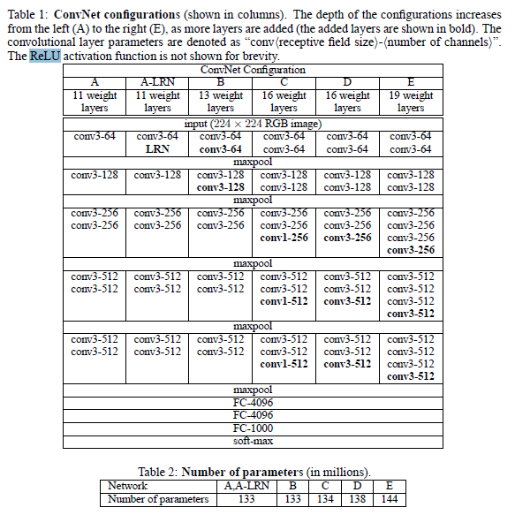
 | 这里有两个表格，其中第一个表格是描述的是VGGNet的诞生过程。为了解决初始化（权重初始化）等问题，VGG采用的是一种Pre-training的方式，这种方式在经典的神经网络中经常见得到，就是先训练一部分小网络，然后再确保这部分网络稳定之后，再在这基础上逐渐加深。表1从左到右体现的就是这个过程，并且当网络处于D阶段的时候，效果是最优的，因此D阶段的网络也就是最后的VGGNet啦！

spp | 讲到的训练数据图片的大小，都是什么32*32,96*96,227*227等大小，也就是说训练数据必须归一化到同样的大小，那么假设我的训练数据是各种各样的图片大小呢？ | 我是否一定要把它裁剪成全部一样大小的图片才可以进入卷积神经网络训练呢？这就是SPP算法所要解决的问题，训练数据图片不需要归一化，而且江湖传说，效果比传统的方法的效果还好。

SENet | 相关研究 | SE（channel-wise attention） 卷积核作为卷积神经网络的核心，通常被看做是在局部感受野上，将空间上（spatial）的信息和特征维度上（channel-wise）的信息进行聚合的信息聚合体。 最近很多工作被提出来从空间维度层面来提升网络的性能，如Inception结构中嵌入了多尺度信息，聚合多种不同感受野上的特征来获得性能增益；在Inside-Outside网络中考虑了空间中的上下文信息；还有将Attention机制引入到空间维度上等等。 | 参考资料： https://zhuanlan.zhihu.com/p/39530147 http://www.sohu.com/a/161793789_642762

 | 简称SENet）。在我们提出的结构中，Squeeze和Excitation是两个非常关键的操作，所以我们以此来命名。我们的动机是希望显式地建模特征通道之间的相互依赖关系。另外，我们并不打算引入一个新的空间维度来进行特征通道间的融合，而是采用了一种全新的“特征重标定”策略。具体来说，就是通过学习的方式来自动获取到每个特征通道的重要程度，然后依照这个重要程度去提升有用的特征并抑制对当前任务用处不大的特征。

 | 网络结构 | 给定一个输入x，其特征通道数为c_1，通过一系列卷积等一般变换后得到一个特征通道数为c_2的特征。与传统的CNN不一样的是，接下来我们通过三个操作来重标定前面得到的特征。
 |  |  | 首先是Squeeze操作，我们顺着空间维度来进行特征压缩，将每个二维的特征通道变成一个实数，这个实数某种程度上具有全局的感受野，并且输出的维度和输入的特征通道数相匹配。它表征着在特征通道上响应的全局分布，而且使得靠近输入的层也可以获得全局的感受野，这一点在很多任务中都是非常有用的。

 |  |  | 其次是Excitation操作，它是一个类似于循环神经网络中门的机制。通过参数 来为每个特征通道生成权重，其中参数 被学习用来显式地建模特征通道间的相关性。

 |  |  | 最后是一个Reweight的操作，我们将Excitation的输出的权重看做是进过特征选择后的每个特征通道的重要性，然后通过乘法逐通道加权到先前的特征上，完成在通道维度上的对原始特征的重标定。

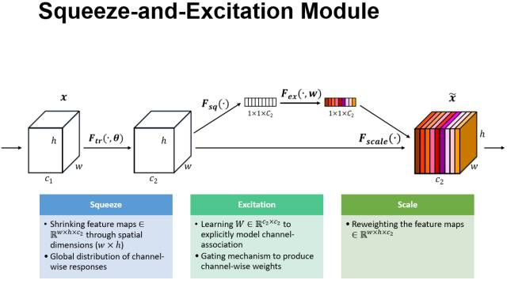

 | 具体的实例 | 左图是将SE模块嵌入到Inception结构的一个示例 | 我们使用global average pooling作为Squeeze操作。紧接着两个Fully Connected 层组成一个Bottleneck结构去建模通道间的相关性，并输出和输入特征同样数目的权重。我们首先将特征维度降低到输入的1/16，然后经过ReLu激活后再通过一个Fully Connected 层升回到原来的维度。这样做比直接用一个Fully Connected层的好处在于：1）具有更多的非线性，可以更好地拟合通道间复杂的相关性；2）极大地减少了参数量和计算量。然后通过一个Sigmoid的门获得0~1之间归一化的权重，最后通过一个Scale的操作来将归一化后的权重加权到每个通道的特征上。

 |  | 嵌入到含有skip-connections的模块中。上右图是将SE嵌入到 ResNet模块中的一个例子 | 操作过程基本和SE-Inception一样，只不过是在Addition前对分支上Residual的特征进行了特征重标定。如果对Addition后主支上的特征进行重标定，由于在主干上存在0~1的scale操作，在网络较深BP优化时就会在靠近输入层容易出现梯度消散的情况，导致模型难以优化。

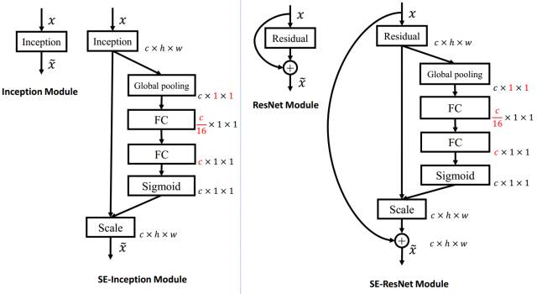

 | 实验 | 它还在模型和计算复杂度上具有良好的特性。拿ResNet-50和SE-ResNet-50对比举例来说，SE-ResNet-50相对于ResNet-50有着10%模型参数的增长。额外的模型参数都存在于Bottleneck设计的两个Fully Connected中，由于ResNet结构中最后一个stage的特征通道数目为2048，导致模型参数有着较大的增长，实验发现移除掉最后一个stage中3个build block上的SE设定，可以将10%参数量的增长减少到2%。此时模型的精度几乎无损失。

 |  | 由于在现有的GPU实现中，都没有对global pooling和较小计算量的Fully Connected进行优化，这导致了在GPU上的运行时间SE-ResNet-50相对于ResNet-50有着约10% 的增长。尽管如此，其理论增长的额外计算量仅仅不到1%，这与其在CPU 运行时间上的增长相匹配（~2%）。可以看出，在现有网络架构中嵌入SE模块而导致额外的参数和计算量的增长微乎其微。

Deeper Bottleneck(瓶颈) Architectures | 来看50-layer那一栏，在进入到DBA层之前的网络比较简单，分别是：①卷积层"7×7, 64, stride 2"、②BN层、③ReLU层、④池化层"3×3 max pool, stride 2"，最终的输出结果是一个大小为 [batch_size, height, width, kernels] 矩阵。

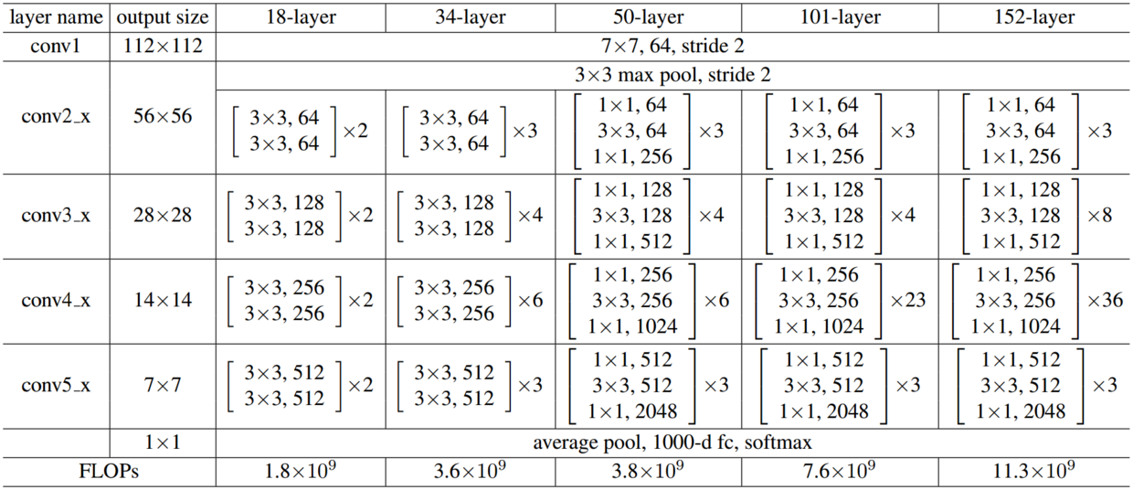
 | 很显然，总共3×3=9层，可是原作毕竟篇幅有限，网络实现的细节不是很清楚，于是我就参考了Ryan Dahl的tensorflow-resnet程序源码，按照Ryan Dahl实现的ResNet，画出了DBA内部网络的具体实现，这个DBA是全网络中第一个DBA的前三层，输入的image大小为[batch_size,56,56,64]，输出大小为[batch_size,56,56,256]，如下图

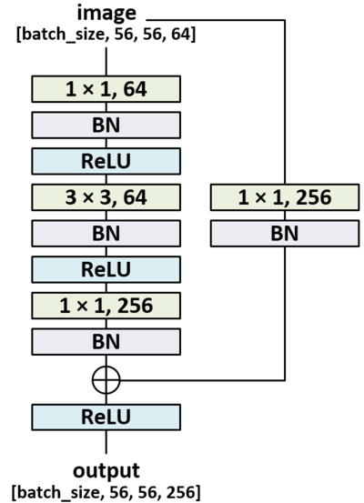
 | DBA的结构（Bottleneck V1 ）



特征金字塔网络 (FPN) | 特征金字塔网络 (FPN) 发表在 2017 年的 CVPR 上。 FPN 是基于一个特征提取网络的，即是基于一个主干模型的，它可以是常见的 ResNet 或者 DenseNet 之类的网络（常见的命名方法是：主干网络-层数-FPN，例如：ResNet-101-FPN）。 | 这是个万金油网络，可以用在目标检测、实例分割、姿态识别、面部识别等各种各样的应用里。文章仅仅公开几个月就有了近 100 次引用。文章题目是《用于目标识别的金字塔特征网络》，所以作者把 FPN 带入到 Faster-RCNN 中作为区域推荐网络 (RPN)。很多关键的细节在原文中都有详细的解释，为了节约时间我这里列几条重点。 | 参考资料： http://baijiahao.baidu.com/s?id=1597136132623599006&wfr=spider&for=pc

 | 多尺度的实现 | 图像里的目标尺寸大小各种各样，数据集里的物体不可能涵盖所有的尺度，所以人们利用图像金字塔（不同分辨率的下采样）来帮助 CNN 学习。但是这样的速度太慢了，所以人们只使用单一尺度来预测，也有人会取中间结果来预测。后者和前者很像，只不过是在特征图上的。比较容易想到的方法是，在几层残差模块后面加一层转置卷积，提高分辨率，得到分割的结果，或者通过 1x1 的卷积或 GlobalPool 得到分类的结果。这种架构在有辅助信息和辅助损失函数时被大量使用。 FPN 的作者用一种很巧妙的办法提高了上述的方法。除了侧向的连接，还加入了自上而下的连接。这样做效果非常好。作者把从上到下的结果和侧向得到的结果通过相加的办法融合到一起。这里的重点在于，低层次的特征图语义不够丰富，不能直接用于分类，而深层的特征更值得信赖。将侧向连接与自上而下的连接组合起来，就可以得到不同分辨率的的特征图，而它们都包含了原来最深层特征图的语义信息。 | 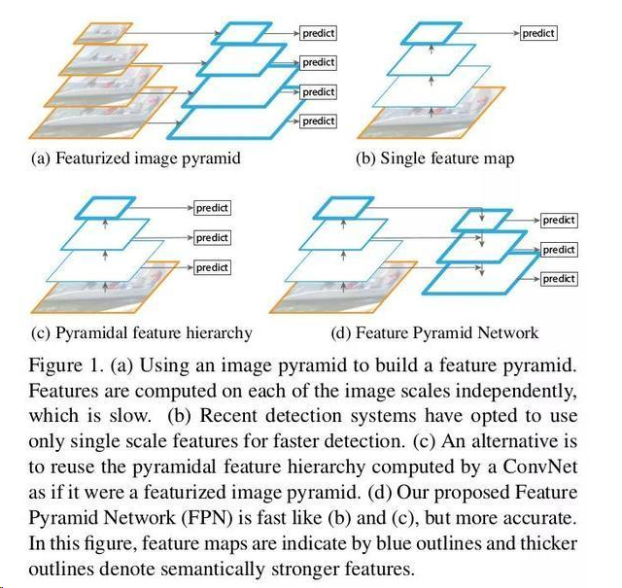

 | 模型细节 | 1）金字塔：同样尺寸的特征图属于同一级。每级最后一层输出是金字塔的特征图，比如 ResNet 第 2，3，4，5 个模块的最后一层。你可以根据需要进行调整。

 |  | 2）侧向连接：通过 1x1 卷积并与经过上采样的从上到下连接的结果相加求和。自上而下的部分生成粗粒度特征，自下而上的部分通过侧向连接加入细粒度特征。原文的图示表达的非常明了。 | 原文中只是用一个简单的例子展示了 FPN 的设计之简单以及效果之可观，这不代表它不能用于更复杂的研究中。

 |  | 用 FPN 作为 RPN 用 FPN 的多分辨率特征取代单一分辨率的特征图，每一级上用同样的尺寸的 anchor（因为特征图尺度不同从而达到了多尺度 anchor 的效果）。金字塔的每一级都共享相似的语义水平。 | FasterRCNN - 用类似于处理图像金字塔的方法来处理 FPN。ROI 通过下面这个公式来分派给特定的一级。 w 和 h 分别代表宽度和高度。k 是ROI被分配到的层级，表示输入原图大小(224x224)的那一层。

 |  | 简单粗暴地在 COCO 数据集上获得了最优效果。 对每一个模块都进行了单变量实验，从而证明了开头的说法。

 | ResNet 后续作品中， ResNeXt, Wide-ResNet, ResNet-In-ResNet, FractcalNet ... 不乏有在 imagenet 上 performance 更好的，但在实践中踩过坑后，大家仍会偏爱 ResNet。

Log-DenseNet: How to Sparsify a DenseNet | 原始的densenet

 | 改进后的densenet，即log-densenet

residual/ResNet | 众所周知，网络的性能与深度息息相关。如果在一个浅层网络A上叠加几层layer形成网络B，如果这些新添加的layer是Identity mapping（权值矩阵全是单位矩阵？），那么网络B性能至少不会比A差。但是实际实验结果却显示网络越深， 性能越差，所以作者猜测solver 对于学习单位映射比较困难。既然学习单位映射比较麻烦，那干脆直接给它加上一个shortcut，直接给这个模块输出叠加上输入。实际情况中，单位映射x并不是最优解H(x)，最优解在单位映射附近，这个最优解与单位映射之间的差就叫做residual F(x)。 | 两个relu之间的+就是residual connection了 注：实际运用中，DRN中的shortcut有些是带有参数的，因为有的模块有降维操作，输入输出的维度不一样 用bn，不用dropout。

 | ResNet并不是第一个利用近路连接，Highway Networks引入门控近路连接的。ResNet可以被认为是Highway Networks的一种特殊情况，且性能更好
 | 后来又提出了各种变种，其中比较好的有
 | 1）ResNeXt | 它非常类似于Inception模块，两者都遵循“拆分-转换-合并”范式。但较于inception的优势是提出了“基数（cardinality）”的超参数——独立路径的数量，以提供调整模型容量的新方式。 实验表明，可以通过增加基数，而不是深度或宽度，来更加有效地获得准确度。作者指出，与Inception相比，这种新颖的架构更容易适应新的数据集/任务，因为它具有一个简单的范式，且只有一个超参数被调整，而Inception却具有许多超参数（如每个路径中卷积层内核大小）待调整。

 | 2）DenseNet | 在这种结构中，每层的输入由所有较早层的特征映射组成，其输出传递给每个后续层。特征映射与深度级联聚合。

 | 训练 drop-path | 尽管ResNet在许多应用中已被证明很强大，但它的主要的缺点是，更深层的网络通常需要几周的时间进行训练，而这在实际应用中几乎不可行。为了解决这个问题，引入了一种在训练过程中随机丢弃图层的反直觉方法，同时使用完整的网络进行推理。 作者使用残差块作为其网络的构建块，因此，在训练期间，当特定残差块被启用时，它的输入在身份近路和权重层流动，否则，输入只在身份近路流动。在训练时间内，每层都有“生存概率”，随机下降。在测试时间内，所有的块都保持活动状态，并在测试期间根据其生存概率进行重新校准。 | 类似于Dropout，训练具有随机深度的深层网络可以被视为训练许多较小ResNets的合集。不同之处在于，该方法随机丢弃整个图层，而Dropout在训练期间仅将一部分隐藏单元下降。 大大降低了训练时间。 | 甚至我们可以在训练完成后，删除部分layer，同时还不影响精度

Highway Network | 受LSTM启发，增加了一个门函数，让网络的输出由两部分组成，分别是网络的直接输入以及输入变形后的部分。 | 假设定义一个非线性变换为y=H(x,W_h)，定义门函数T(x,W_t)，携带函数C(x,W_c)=1-T(x,W_t)。对于门函数取极端的情况0/1会有y=0或y=H(x,W_h)，而对应的门函数使用sigmoid函数T(x)=sig(W_t*x+b_t)，则极端的情况不会出现。 一个网络的输出最终变为，注意这里的乘法是element-wise multiplication。 注意，门函数，转换，与的维度应该是相同的。如果不足，可以用0补或者用一个卷积层去变化。 | 参考资料： https://blog.csdn.net/jzrita/article/details/72732037

 | ResNet的结构与Highway很类似 | 如果把Highway的网络变一下形会得到，而在ResNet中，直接把门函数T(x)去掉，就得到一个残差函数，而且会得到一个恒等的映射 x ，对的，这叫残差网络，它解决的问题与Highway一样，都是网络加深导致的训练困难且精度下降的问题。

